MetricSocketBolt_LookupTable
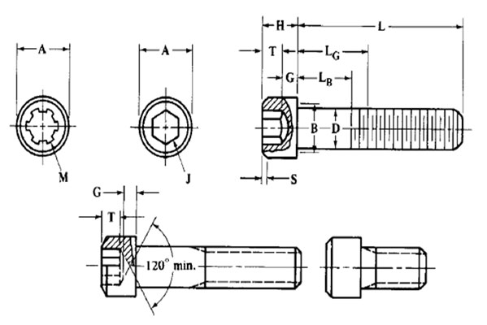
Nominal Size | Thread Pitch | Body Diameter, D |  | Head Diameter, A |  | Head Height, H |  | Chamfer or Radius, S, Max | Hexagon Socket Size, J, Nom. | Spline Socket Size, M, Nom. | Key Engagement, T, Min | Transition Diameter, Ba, Max
 |  | Max | Min | Max | Min | Max | Min
M1.6 | 0.35 | 1.6 | 1.46 | 3 | 2.87 | 1.6 | 1.52 | 0.16 | 1.5 | 1.829 | 0.8 | 2
M2 | 0.4 | 2 | 1.86 | 3.8 | 3.65 | 2 | 1.91 | 0.2 | 1.5 | 1.829 | 1 | 2.6
M2.5 | 0.45 | 2.5 | 2.36 | 4.5 | 4.33 | 2.5 | 2.4 | 0.25 | 2 | 2.438 | 1.25 | 3.1
M3 | 0.5 | 3 | 2.86 | 5.5 | 5.32 | 3 | 2.89 | 0.3 | 2.5 | 2.819 | 1.5 | 3.6
M4 | 0.7 | 4 | 3.82 | 7 | 6.8 | 4 | 3.88 | 0.4 | 3 | 3.378 | 2 | 4.7
M5 | 0.8 | 5 | 4.82 | 8.5 | 8.27 | 5 | 4.86 | 0.5 | 4 | 4.648 | 2.5 | 5.7
M6 | 1 | 6 | 5.82 | 10 | 9.74 | 6 | 5.85 | 0.6 | 5 | 5.486 | 3 | 6.8
M8 | 1.25 | 8 | 7.78 | 13 | 12.7 | 8 | 7.83 | 0.8 | 6 | 7.391 | 4 | 9.2
M10 | 1.5 | 10 | 9.78 | 16 | 15.67 | 10 | 9.81 | 1 | 8 | -- | 5 | 11.2
M12 | 1.75 | 12 | 11.73 | 18 | 17.63 | 12 | 11.79 | 1.2 | 10 | -- | 6 | 14.2
M14 | 2 | 14 | 13.73 | 21 | 20.6 | 14 | 13.77 | 1.4 | 12 | -- | 7 | 16.2
M16 | 2 | 16 | 15.73 | 24 | 23.58 | 16 | 15.76 | 1.6 | 14 | -- | 8 | 18.2
M20 | 2.5 | 20 | 19.67 | 30 | 29.53 | 20 | 19.73 | 2 | 17 | -- | 10 | 22.4
M24 | 3 | 24 | 23.67 | 36 | 35.48 | 24 | 23.7 | 2.4 | 19 | -- | 12 | 26.4
M30 | 3.5 | 30 | 29.67 | 45 | 44.42 | 30 | 29.67 | 3 | 22 | -- | 15 | 33.4
M36 | 4 | 36 | 35.61 | 54 | 43.37 | 36 | 35.64 | 3.6 | 27 | -- | 18 | 39.4
M42 | 4.5 | 42 | 41.61 | 63 | 62.31 | 42 | 41.61 | 4.2 | 32 | -- | 21 | 45.6
M48 | 5 | 48 | 47.61 | 72 | 71.27 | 48 | 47.58 | 4.8 | 36 | -- | 24 | 52.6
M1.6x0.35 | M1.6x0.35
M2x0.4 | M2x0.4
M2.5x0.45 | M2.5x0.45
M3x0.5 | M3x0.5
M4x0.7 | M4x0.7
M5x0.8 | M5x0.8
M6x1 | M6x1
M8x1.25 | M8x1.25
M10x1.5 | M10x1.5
M12x1.75 | M12x1.75
M14x2 | M14x2
M16x2 | M16x2
M20x2.5 | M20x2.5
M24x3 | M24x3
M30x3.5 | M30x3.5
M36x4 | M36x4
M42x4.5 | M42x4.5
M48x5 | M48x5

MetricHexNut_LookupTable
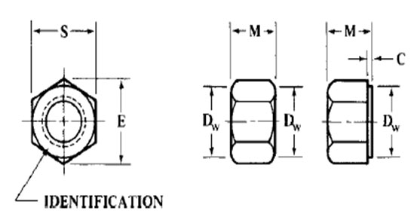
Nominal Nut Diameter | Thread Pitch | Width Across Flats, S |  | Width Across Corners, E |  | Thickness, M, |  | Bearing Face Diameter, Dw, Min | Washer Face Thickness
 |  | Max | Min | Max | Min | Max | Min |  | Max | Min
M1.6 | 0.35 | 3.2 | 3.02 | 3.7 | 3.41 | 1.3 | 1.05 | 2.3 | -- | --
M2 | 0.4 | 4 | 3.82 | 4.62 | 4.32 | 1.6 | 1.35 | 3.1 | -- | --
M2.5 | 0.45 | 5 | 4.82 | 5.77 | 5.45 | 2 | 1.75 | 4.1 | -- | --
M3 | 0.5 | 5.5 | 5.32 | 6.35 | 6.01 | 2.4 | 2.15 | 4.6 | -- | --
M3.5 | 0.6 | 6 | 5.82 | 6.93 | 6.58 | 2.8 | 2.55 | 5.1 | -- | --
M4 | 0.7 | 7 | 6.78 | 8.08 | 7.66 | 3.2 | 2.9 | 6 | -- | --
M5 | 0.8 | 8 | 7.78 | 9.24 | 8.79 | 4.7 | 4.4 | 7 | -- | --
M6 | 1 | 10 | 9.78 | 11.55 | 11.05 | 5.2 | 4.9 | 8.9 | -- | --
M8 | 1.25 | 13 | 12.73 | 15.01 | 14.38 | 6.8 | 6.44 | 11.6 | -- | --
M10 | 1.5 | 15 | 14.73 | 17.32 | 16.64 | 9.1 | 8.7 | 13.6 | 0.6 | 0.3
M10 | 1.5 | 16 | 15.73 | 18.48 | 17.77 | 8.4 | 8.04 | 14.6 | -- | --
M12 | 1.75 | 18 | 17.73 | 20.78 | 20.03 | 10.8 | 10.37 | 16.6 | -- | --
M14 | 2 | 21 | 20.67 | 24.25 | 23.36 | 12.8 | 12.1 | 19.4 | -- | --
M16 | 2 | 24 | 23.67 | 27.71 | 26.75 | 14.8 | 14.1 | 22.4 | -- | --
M20 | 2.5 | 30 | 29.16 | 34.64 | 32.95 | 18 | 16.9 | 27.9 | 0.8 | 0.4
M24 | 3 | 36 | 35 | 41.57 | 39.55 | 21.5 | 20.2 | 32.5 | 0.8 | 0.4
M30 | 3.5 | 46 | 45 | 53.12 | 50.85 | 25.6 | 24.3 | 42.5 | 0.8 | 0.4
M36 | 4 | 55 | 53.8 | 63.51 | 60.79 | 31 | 29.4 | 50.8 | 0.8 | 0.4
M1.6x0.35
M2x0.4
M2.5x0.45
M3x0.5
M3.5x0.6
M4x0.7
M5x0.8
M6x1
M8x1.25
M10x1.5
M10x1.5
M12x1.75
M14x2
M16x2
M20x2.5
M24x3
M30x3.5
M36x4

